상품제안서
마이보틀 에코젠 우드보틀 500m | 상품코드: S11997

 |  |  |  |  |  |  | 02-713-8555 | www.synergygift.co.kr
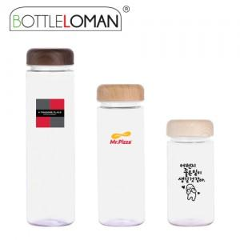

【상세/제작정보】 | <span style="font-size: 14pt;">- 1도인쇄 100개 미만 인쇄비 추가됩니다.</span><br><span style="font-size: 14pt;">- 개별인박스 및 선물포장지는 예고없이 변경될 수 있습니다.</span><br><br>

【인쇄/포장옵션】 | 실크 / 포장지포장

【공급단가】 | 수량 | 100~ | 500~ | 1,000~ | 3,000~ | 5,000~
*VAT별도 | 단가 | 2,990원 | 2,820원 | 2,690원 | 2,620원 | 2,570원

【상품 URL】 | https://www.synergygift.co.kr:443/src/goods_detail.php?gdno=2354

